시트1
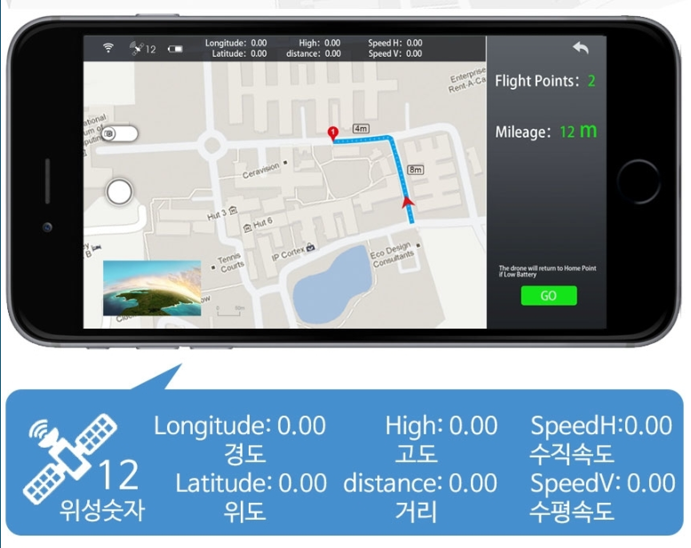
드론명 | 사진 | 가격(배송비포함)(단위: 만) | 크기 | 비행가능시간(단위: 분) | FPV | 카메라(단위: 만 화소) | 인식거리(단위: m) | 기타 기능 | 비고 | 링크
CX-10WD | 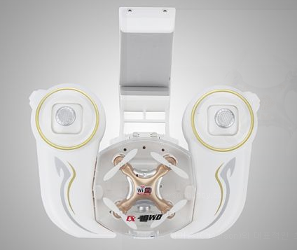 | 5.4 | 42x42x25(mm) | 4 | 5.8GHz | 30 | 20~40 | 360 플립비행 스마트폰 중력모드 오토호버링 가능 | 매우매우매우 작음 | http://itempage3.auction.co.kr/DetailView.aspx?ItemNo=B439039189&frm3=V2
JXD 509G | 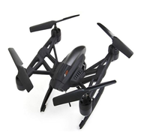 | 5.4 | 30x30x11(cm) | 10 | 5.8GHz | 200 | 150 | 원터치 이착륙 리턴홈 APP 조종 3단 속도 조절 360 플립비행 헤드리스 | 리턴홈 기대하지 마시오 모니터, 모니터 충전 케이블 추가비용(2.8) | http://shopping.interpark.com/product/productInfo.do?prdNo=6068844844&dispNo=016001&bizCd=P01415&utm_medium=affiliate&utm_source=danawa&utm_campaign=shop_p11736_p01415&utm_content=main
Wltoys V686G | 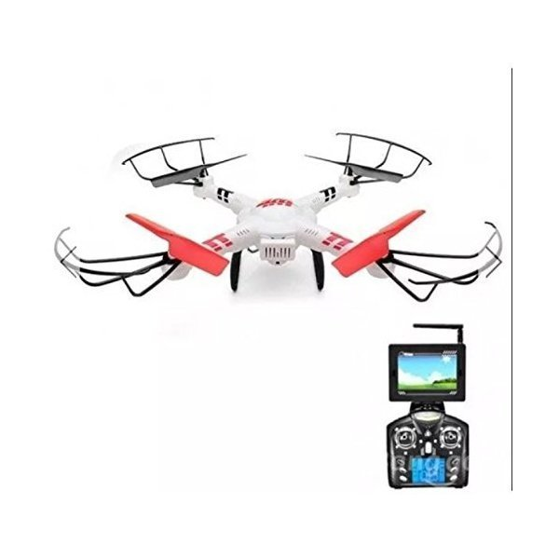 | 10 | 36x36x10(cm) | 8 | 5.8GHz | 200 | 100~150 | 자이로스코프 라이트 헤드리스 360도 회전 원키리턴 | 가격대비 화질 좋음 가벼움 | http://prod.danawa.com/bridge/go_link_goods.php?cate_c1=1827&cate_c2=59374&cate_c3=60430&cate_c4=0&cmpny_c=TQB02&link_prod_c=794661439&cate=16230351
MJX X101 |  | 7.5 | 50.5x50.5x18cm | 10 | wifi | 따로구매(2~3만) | 200 | 자이로스코프 헤드리스 리턴홈 360회전 블레이드 조절 | 짭프로 장착가능 | http://itempage3.auction.co.kr/DetailView.aspx?ItemNo=B443665761&frm3=V2
SYMA X5HW |  | 7.2 | 33x33x11cm | 7 | wifi | HD | 30~50 | 오토호버링 헤드리스 360 플립 |  | https://www.banggood.com/Syma-X5HW-WIFI-FPV-With-HD-Camera-2_4G-4CH-6Axis-RC-Quadcopter-RTF-p-1034073.html?akmClientCountry=Korea&p=BX25016064646201608L&ID=23342482&cur_warehouse=CN
X8 Pro Real-Time GPS |  |  |  |  |  |  |  |  | GPS 기능 다 있음ㅋㅋㅋㅋㅋ 이 아이디어 접자^^

